전사
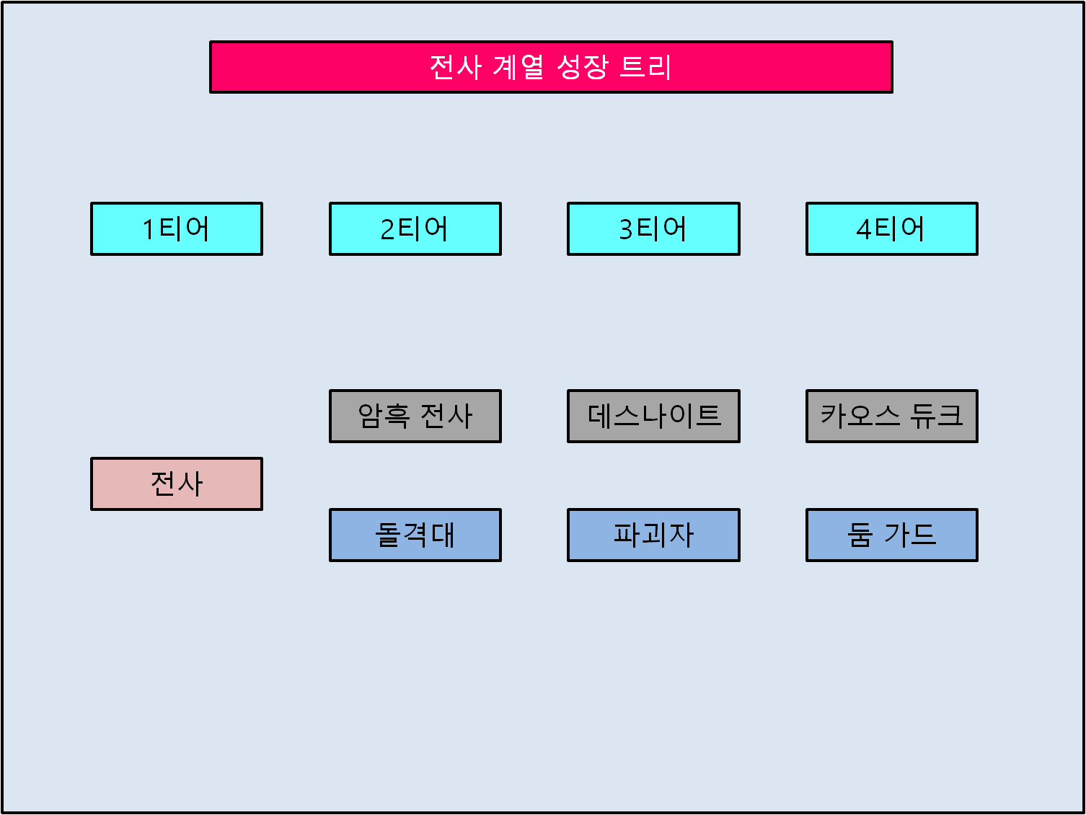

 |  | 전사 클래스 보너스: 최대 체력이 N% 증가합니다. 티어가 상승하면 추가 보너스를 얻습니다.

 |  | 암흑 전사 클래스 보너스: 모든 방어력이 N% 증가합니다.
 |  | 데스나이트 클래스 보너스: 최대 체력이 N% 증가합니다.
 |  | 카오스 듀크 클래스 보너스: 받는 피해량이 N% 감소합니다.

 |  | 돌격대 클래스 보너스: 물리 공격력이 N% 증가합니다.
 |  | 파괴자 클래스 보너스: 모든 방어력이 N% 증가합니다.
 |  | 둠 가드 클래스 보너스: 스킬 피해량이 N% 증가합니다.

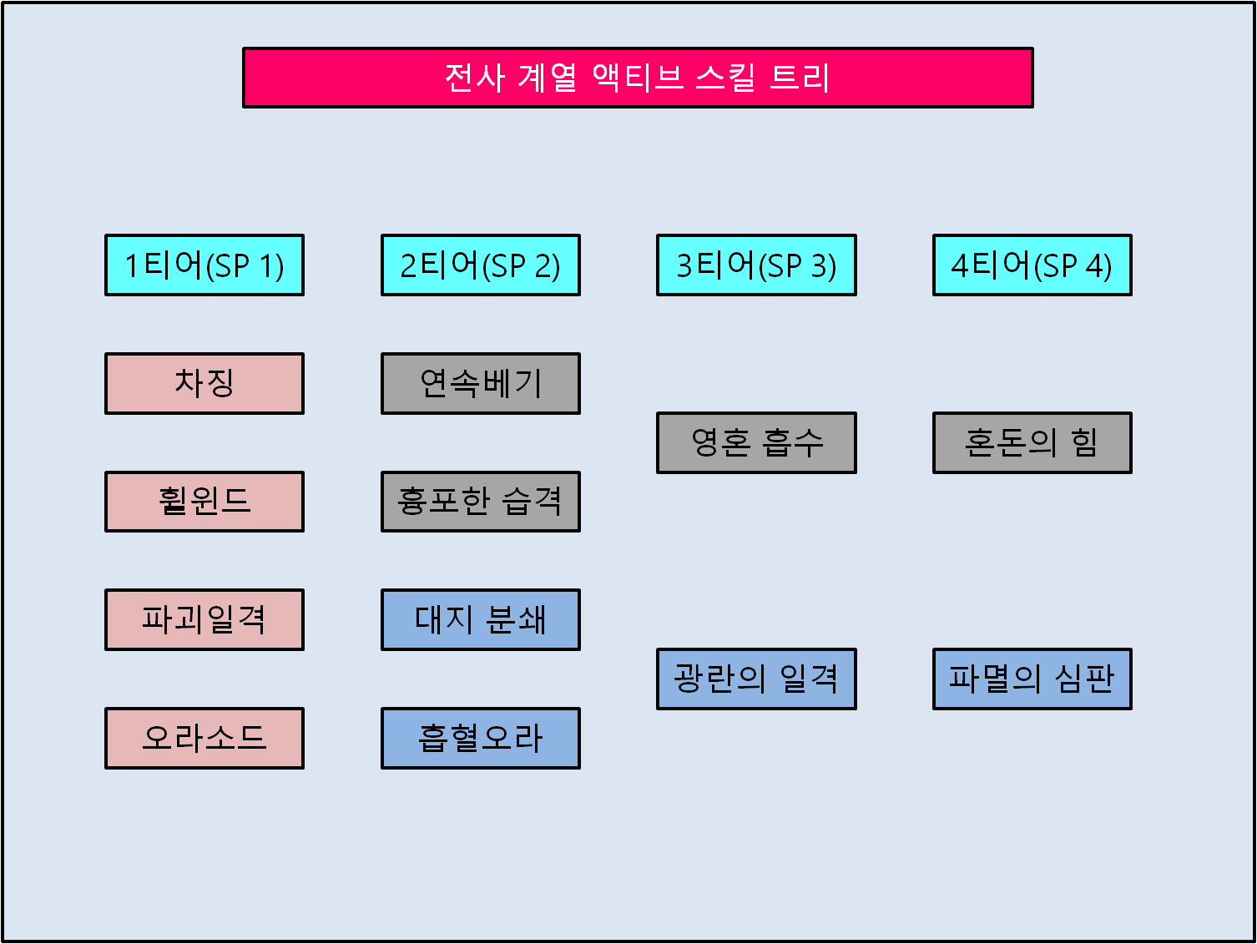
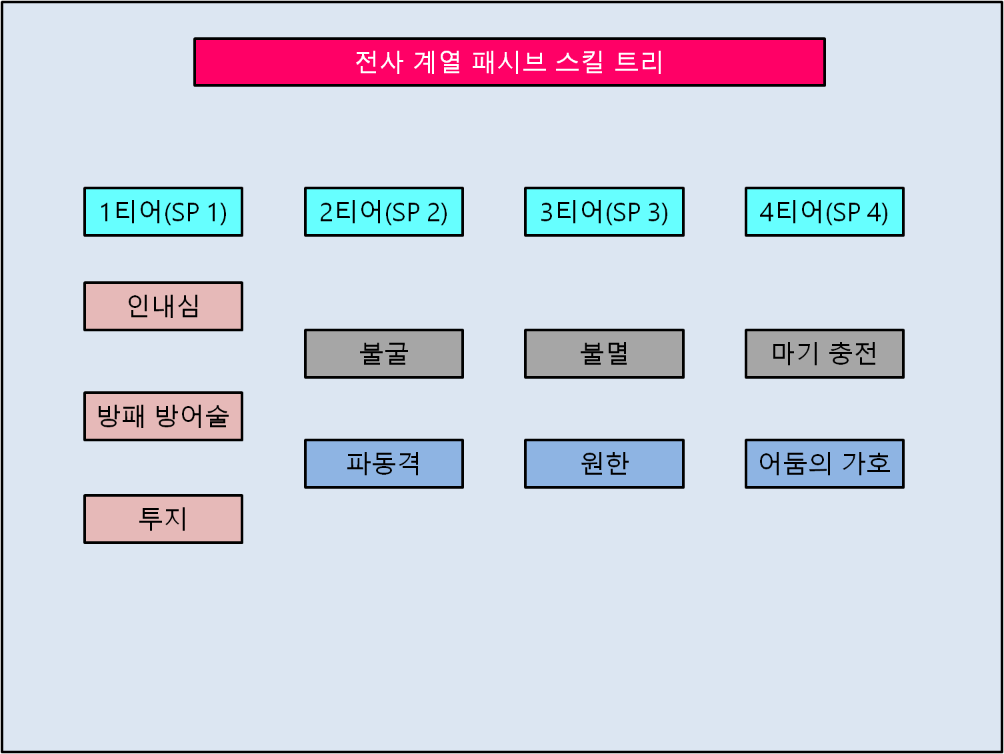

차징(1티어) |  |  | 인내심(1티어)
스킬설명: | 적에게 돌격하여 n+물리 공격력의 n%의 물리 피해를 입히고, 슈퍼 아머 효과가 없는 적을 밀어냅니다. |  | 스킬설명: | 피격시 n만큼 체력을 회복합니다.
 | 밀어낸 대상에 벽이나 기타 이동 불가능한 오브젝트에 충돌하면 1초간 기절합니다. 가드 브레이크 효과. 1회 타격.(재사용 대기시간 n초) |  | 기타사항: | 평타 공격 및 스킬 공격 피해에 반응
기타사항: | 시전시간x, 논타겟 돌진, 돌진거리 n, 돌진 중 가드 브레이크 및 cc기로 캔슬됨

휠윈드(1티어) |  |  | 방패 방어술(1티어)
스킬설명: | 3초 동안 회전하여 초당 주변의 적들에게 n+물리 공격력의 n%의 물리 피해를 입힙니다. 3회 타격. (재사용 대기시간 n초) |  | 스킬설명: | 방패 착용시 받는 물리 피해량이 n% 감소합니다.
기타사항: | 시전시간x, 시전중 캔슬 불가 |  | 기타사항: | 방패 장비를 착용할때만 활성화

파괴일격(1티어) |  |  | 투지(1티어)
스킬설명: | 제자리에서 도약하여 적에게 n+물리 공격력의 n%의 물리 피해를 입히고, 대상의 방어력을 4초간 n만큼 감소시킵니다. |  | 스킬설명: | 상태이상 효과를 받게 되면 무효화합니다.(재사용 대기시간 n초)
 | 가드 브레이크 효과. 1회 타격. (재사용 대기시간 n초) |  | 기타사항: | 가드 브레이크 제외, 기절, 속박, 둔화, 출혈, 중독, 빙결 등 CC기 및 도트뎀 무효화
기타사항: | 시전시간 0.75초, 모션은 점프이지만, 충돌판정은 그대로 남아있음. 제자리 점프이므로 점프이동 불가,
 | 시전중 가드 브레이크 및 cc기로 캔슬됨

오라소드(1티어)
스킬설명: | 무기를 세게 휘둘러 원거리의 적에게 n+물리 공격력의 n%의 마법 피해를 입힙니다. 1회 타격. (재사용 대기시간 n초)
기타사항: | 시전시간 1초. 시전중 캔슬 불가. 직선범위 n, 투사체 속도 n, 투사체에 맞은 적 데미지

연속베기(2티어) |  |  | 불굴(2티어)
스킬설명: | 전진하면서 무기를 휘둘러 n+물리 공격력의 n% 의 물리 피해를 입힙니다. 공격속도 수치에 비례하여 타격수가 증가합니다. |  | 스킬설명: | 모든 방어력이 n% 증가하고, 슈퍼 아머 효과를 보유합니다.
 | 최대 타격수 n회. (재사용 대기시간 n초) |  | 기타사항: | 가드 브레이크 면역, 피격모션 무효화
기타사항: | 시전시간x, 바라보는 방향으로 이동. 오브젝트에 막히더라도 시전 가능. 공격속도 계수 있음.

흉포한 습격(2티어)
스킬설명: | 무기를 이용하여 n+물리 공격력의 n%의 물리 피해를 입힙니다. 적을 들어올리고 연속적으로 베는 효과가 있습니다.
 | 4회 타격. (재사용 대기시간 n초)
기타사항: | 시전시간 x, 가드 브레이크, 슈퍼 아머가 없는 대상을 에어본 시킴.

대지 분쇄(2티어) |  |  | 파동격(2티어)
스킬설명: | 공중으로 도약한 뒤 지상을 내리찍어 물리 공격력의 n% 물리 피해를 입히고, 적들을 2초간 기절시킵니다. |  | 스킬설명: | 평타 및 스킬 공격시 해당 적의 모든 방어력을 무시하는 n의 추가 공격을 가합니다.
 | 효과범위 n. 1회 타격. (재사용 대기시간 n초) |  | 기타사항: | 발동하면 투사체 생성. 직선범위 n, 투사체 속도 n, 투사체에 맞은 적 데미지
기타사항: | 시전시간 0.75초, 모션은 점프이지만, 충돌판정은 그대로 남아있음. 제자리 점프이므로 점프이동 불가,
 | 시전중 가드 브레이크 및 cc기로 캔슬됨

흡혈 오라(2티어)
스킬설명: | n초 동안 입힌 피해의 n% 만큼 체력을 회복합니다. (재사용 대기시간 n초)
기타사항: | 버프효과, 디스펠 가능, 기본 공격 및 스킬 피해 전부 발동

영혼 흡수(3티어) |  |  | 불멸(3티어)
스킬설명: | 대상에게 n+물리 공격력의 n%의 마법 피해를 입히고, 입힌 피해량의 n% 만큼 체력을 회복합니다. 1회 타격.(재사용 대기시간 n초) |  | 스킬설명: | 체력이 0이 되었을 때, n의 체력을 가지고 부활합니다. (재사용 대기시간 n초)
기타사항: | 시전시간 0.5초, 대상에게 맞으면 소멸하는 투사체 생성. 투사체 사거리 n, 투사체 속도 n, 적이 데미지를 입으면 회복 발동 |  | 기타사항: | 부활 중 무적판정. 부활시간 2초

광란의 일격(3티어) |  |  | 원한(3티어)
스킬설명: | 정면으로 돌진하여 n+물리 공격력의 n%의 물리 피해를 입히고, 1초 동안 기절시킵니다. |  | 스킬설명: | 근접 공격의 n%를 적에게 반사합니다.
 | 이 공격으로 대상을 처치하면 광란의 일격의 재사용 대기시간이 초기화됩니다. 1회 타격.(재사용 대기시간 n초) |  | 기타사항: | 기본 공격에만 발동.
기타사항: | 시전시간 1.5초, 시전중 가드브레이크 및 cc기로 캔슬됨, 돌진거리 n, 돌진 중 가드 브레이크 및 cc기로 캔슬됨.

혼돈의 힘(4티어) |  |  | 마기충전(4티어)
스킬설명: | n초 동안 모든 피해에 면역 효과를 가집니다. |  | 스킬설명: | 피격시마다 n의 마기를 충전합니다.
 | 혼돈의 힘이 지속되는 동안 피해를 받게 되면 대상에게 돌진하여 n+물리 공격력의 n%의 마법 피해를 입힙니다. |  |  | 마기가 100이 되었을 때 마기를 소모하여 최대 체력의 n% 만큼 체력을 회복합니다.
 | 반격 효과는 혼돈의 힘이 지속되는 동안 한번만 발동합니다. 1회 타격.(재사용 대기시간 n초) |  | 기타사항: | 마기가 100 채워지면 자동 발동. 장착시 마기 자원(xx색 체력바) 따로 표시
기타사항: | 시전중 받는 피해 0, 반격 기능이 발동하면 자동으로 돌진, 돌진거리 n, 돌진 중 캔슬 불가능

파멸의 심판(4티어) |  |  | 어둠의 가호(4티어)
스킬설명: | 대상을 내리찍어 2초간 기절시키고 연속공격을 가해 n+물리 공격력의 n%의 마법 피해를 입힙니다. 7회 타격(재사용 대기시간 n초) |  | 스킬설명: | 받는 물리 및 마법 피해량이 n% 감소하며, 슈퍼 아머 효과를 보유합니다.
기타사항: | 시전시간 0.75초, 시전중 맵에서 사라지는 무적 판정 |  | 기타사항: | 가드 브레이크 면역, 피격모션 무효화

마법사
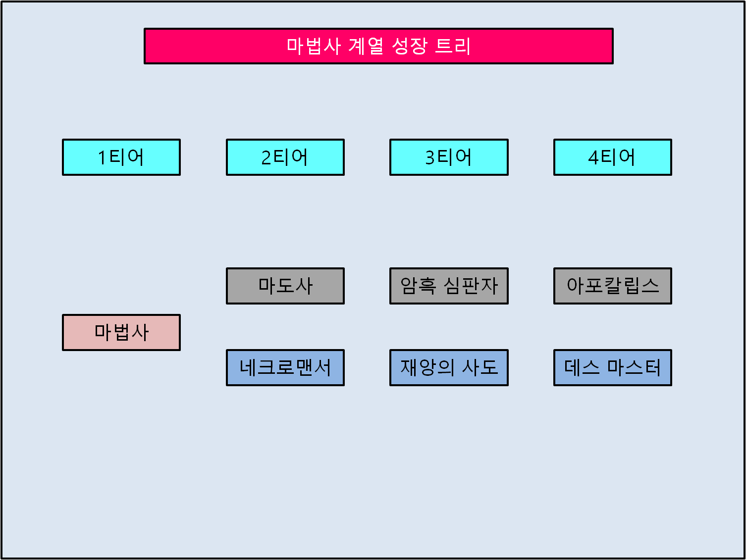

 |  | 마법사 클래스 보너스: 최대 마력이 N% 증가합니다. 티어가 상승하면 추가 보너스를 얻습니다.

 |  | 마도사 클래스 보너스: 마법 공격력이 N% 증가합니다.
 |  | 암흑 심판자 클래스 보너스: 스킬 피해량이 N% 증가합니다.
 |  | 아포칼립스 클래스 보너스: 방어력을 N% 관통합니다.

 |  | 네크로맨서 클래스 보너스: 모든 방어력이 N% 증가합니다.
 |  | 재앙의 사도 보너스: 마법 공격력이 N% 증가합니다.
 |  | 데스 마스터 클래스 보너스: 소환수의 능력치가 N% 증가합니다.

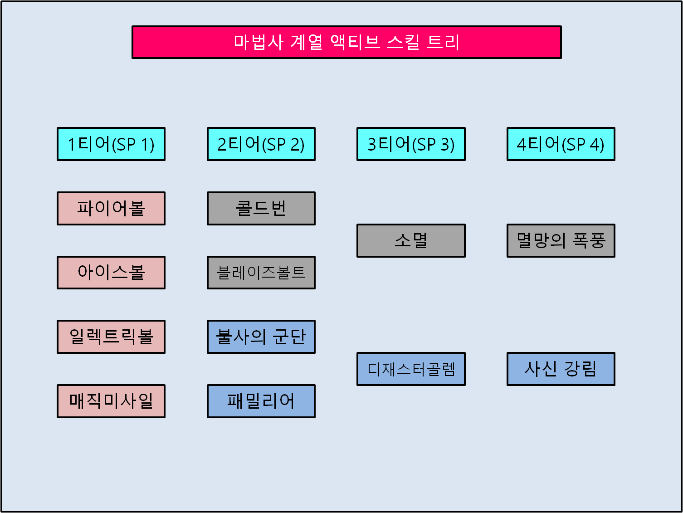
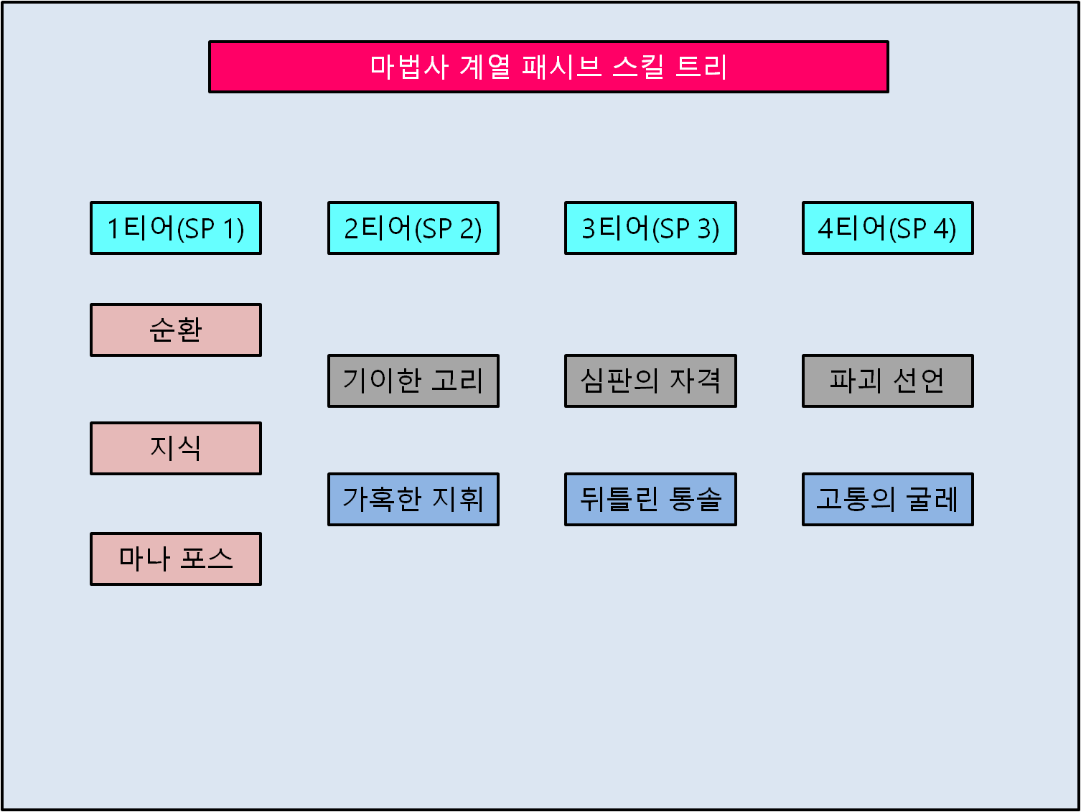

파이어볼(1티어) |  |  | 순환(1티어)
스킬설명: | 대상에게 n+마법 공격력의 n%의 마법 피해를 입히는 불덩이를 투척합니다. |  | 스킬설명: | 공격시 n만큼 마나를 회복합니다.
 | 지식의 효과를 받으면 n초 동안 n의 피해를 입히는 화상 효과가 추가됩니다. 1회 타격(재사용 대기시간 n초) |  | 기타사항: | 기본 공격 및 스킬 공격시 발동
기타사항: | 시전시간 0.5초, 대상에게 맞으면 소멸하는 투사체 생성. 투사체 사거리 n, 투사체 속도 n, 시전중 가드 브레이크 및 cc기로 캔슬됨

아이스볼(1티어) |  |  | 지식(1티어)
스킬설명: | 대상에게 n+마법 공격력의 n%의 마법 피해를 입히는 얼음덩어리를 투척합니다. |  | 스킬설명: | 최대 마나량이 n 만큼 증가합니다. 모든 액티브 스킬에 추가 효과가 생성됩니다.
 | 지식의 효과를 받으면 n초 동안 n% 만큼 적을 둔화시키는 빙결 효과가 추가됩니다. 1회 타격(재사용 대기시간 n초) |  | 기타사항: | 액티브 스킬 참조
기타사항: | 시전시간 0.5초, 대상에게 맞으면 소멸하는 투사체 생성. 투사체 사거리 n, 투사체 속도 n, 시전중 가드 브레이크 및 cc기로 캔슬됨

일렉트릭볼(1티어) |  |  | 마나 포스(1티어)
스킬설명: | 대상에게 n+마법 공격력의 n%의 마법 피해를 입히는 전기덩어리를 투척합니다. |  | 스킬설명: | n초마다 1회의 타격을 무효화하는 배리어가 생성됩니다.
 | 지식의 효과를 받으면 n초 동안 적을 마비시키는 마비 효과가 추가됩니다. 1회 타격(재사용 대기시간 n초) |  | 기타사항: | 자동 생성, 생성시 쉴드 이펙트 생성, 기본 공격 및 스킬 공격의 1회 타격 무효
기타사항: | 시전시간 0.5초, 대상에게 맞으면 소멸하는 투사체 생성. 투사체 사거리 n, 투사체 속도 n, 시전중 가드 브레이크 및 cc기로 캔슬됨 |  |  | 가드 브레이크, cc기 방어 불가.

매직미사일(1티어)
스킬설명: | 대상에게 n+마법 공격력의 n%의 마법 피해를 입히는 마력 화살을 발사합니다.
 | 지식의 효과를 받으면 추가 미사일이 발사됩니다. 1회, 최대 3회 타격(재사용 대기시간 n초)
기타사항: | 시전시간 0.5초, 대상에게 맞으면 소멸하는 투사체 생성. 투사체 사거리 n, 투사체 속도 n, 시전중 가드 브레이크 및 cc기로 캔슬됨

콜드번(2티어) |  |  | 기이한 고리(2티어)
스킬설명: | 불과 얼음을 이용한 합동 공격으로 정면의 모든 적들에게 n+마법 공격력의 n%의 마법 피해를 입힙니다. |  | 스킬설명: | 모든 스킬의 기본 피해량이 n%, 추가 계수가 n% 증가합니다.
 | 지식 효과를 받으면 전기 효과가 더해져 n+마법 공격력의 n%의 추가 피해를 입힙니다. 6회, 최대 9회 타격(재사용 대기시간 n초) |  | 기타사항: | 기본 공격x, 스킬 공격에만 적용
기타사항: | 시전시간 1초, 포착거리 n, 포착된 대상에게 스킬 시전, 대상으로부터의 유효 범위 n, 시전중 가드 브레이크 및 cc기로 캔슬됨, 가드 브레이크

블레이즈볼트(2티어)
스킬설명: | 불과 전기를 이용한 합동 공격으로 주변의 모든 적들에게 n+마법 공격력의 n%의 마법 피해를 입힙니다.
 | 지식 효과를 받으면 얼음 효과가 더해져 n+마법 공격력의 n%의 추가 피해를 입힙니다. 8회, 최대 12회 타격(재사용 대기시간 n초)
기타사항: | 시전시간 1초, 자신으로부터의 유효 범위 n, 시전중 가드 브레이크 및 cc기로 캔슬됨, 가드브레이크

불사의 군단(2티어) |  |  | 가혹한 지휘(2티어)
스킬설명: | n%의 능력치를 가진 시체 병사를 소환합니다. 최대 2개의 병사를 보유할 수 있습니다. |  | 스킬설명: | 모든 소환물이 소환사 근처에서 회복 효과를 공유합니다.
 | 시체 병사가 파괴되면 소환사에게 n만큼의 피해를 입힙니다. |  | 기타사항: | 회복 아이템, 스킬 등 모든 회복 효과가 소환물에게도 적용
 | 지식 효과를 받으면 시체 병사의 파괴 패널티가 사라집니다.(재사용 대기시간 n초)
기타사항: | 시체 병사는 몬스터와 동일한 인공지능 적용. 몬스터를 인식하면 공격하고, 그 외에는 플레이어 따라 이동.

패밀리어 소환(2티어)
스킬설명: | n%의 능력치를 가진 정찰용 패밀리어를 소환합니다. 최대 1개의 패밀리어를 보유할 수 있습니다.
 | 패밀리어는 공격 기능은 없지만 물리 피해에 면역을 가집니다. 패밀리어가 파괴되면 소환사에게 n만큼의 피해를 입힙니다.
 | 지식 효과를 받으면 패밀리어가 파괴되면 주변에 n+마법 공격력의 n%의 자폭 피해를 입힙니다.(재사용 대기시간 n초)
기타사항: | 패밀리어는 자체 횃불 기능으로 던전 시야 보조, 몬스터의 어그로 순위 최하위, 폭발 범위 n, 폭발시 가드 브레이크
 | 패밀리어는 플레이어로부터 n만큼 앞에 형성되며, 점프 및 유턴으로 방향을 전환하면 그대로 플레이어 앞까지 이동.

소멸(3티어) |  |  | 심판의 자격(3티어)
스킬설명: | 대상 적에게 번개를 발사하여 n+마법 공격력의 n%의 고정 피해를 입힙니다. |  | 스킬설명: | 스킬 공격시 입힌 피해량의 n% 만큼 체력을 회복합니다.
 | 지식 효과를 받을 경우 대상 주변의 적들에게 동일한 피해를 입힙니다. 1회 타격(재사용 대기시간 n초) |  | 기타사항: | 기본 공격 x, 스킬 공격에만 적용
기타사항: | 시전시간 1초, 모든 피해 면역 무효, 포착거리 n, 포착된 대상에게 스킬 시전, 시전중 가드 브레이크 및 cc기로 캔슬됨
 | 지식 효과의 대상으로부터의 유효 범위 n

디재스터 골렘(3티어) |  |  | 뒤틀린 통솔(3티어)
스킬설명: | n%의 능력치를 가진 강력한 골렘을 소환합니다. 최대 1개의 골렘을 보유할 수 있습니다. |  | 스킬설명: | 모든 소환물의 능력치가 n%만큼 추가로 증가합니다.
 | 골렘이 소환되면 주변에 n+마법 공격력의 n%의 마법 피해를 입힙니다. 골렘은 n초 동안 유지됩니다. |  | 기타사항: | 없음.
 | 골렘이 파괴되면 소환사의 마나를 n만큼 소모합니다. 지식 효과를 받을 경우 골렘의 체력이 추가로 n만큼 증가합니다.
기타사항: | 골렘은 몬스터와 동일한 인공지능 적용. 몬스터를 인식하면 공격하고, 그 외에는 플레이어 따라 이동.
 | 골렘은 물리 피해량 50% 감소 효과와 슈퍼 아머 효과 보유

멸망의 폭풍(4티어) |  |  | 파괴선언(4티어)
스킬설명: | n초 동안 불과 얼음, 전기가 뒤섞인 회오리가 생성되어 초당 n+마법 공격력의 n%의 마법 피해를 입힙니다. |  | 스킬설명: | 기본 공격 및 스킬 공격시 n% 확률로 배리어, 쉴드, 모든 피해 면역,
 | 지식 효과를 받으면 멸망의 폭풍으로 적을 해치울 때마다 멸망의 폭풍 재사용 대기시간이 n초씩 감소합니다. |  |  | 슈퍼 아머를 무효화합니다.
 | 15회 타격, (재사용 대기시간 n초) |  | 기타사항: | 적 피격 모션 활성화, 보스 몬스터에게는 통하지 않음.
기타사항: | 시전시간 2초, 포착거리 n, 포착된 대상에게 스킬 시전, 대상으로부터의 유효 범위 n, 시전중 가드 브레이크 및 cc기로 캔슬됨, 가드 브레이크

디재스터 골렘(3티어) |  |  | 고통의 굴레(4티어)
스킬설명: | n초 동안 소환사를 따라다니는 무적 사신을 소환합니다. 사신이 소환되어 있는 동안 범위내의 모든 아군은 무적 상태입니다. |  | 스킬설명: | 소환물이 파괴되어도 패널티가 발생하지 않고 다시 한번 부활합니다.
 | (재사용 대기시간 n초) |  |  | (재사용 대기시간 n초)
기타사항: | 시전시간 1초, 사신으로부터의 유효 범위 n, 시전중 가드 브레이크 및 cc기로 캔슬됨 |  | 기타사항: | 파괴되는 즉시 부활, 부활중 무적x

도적
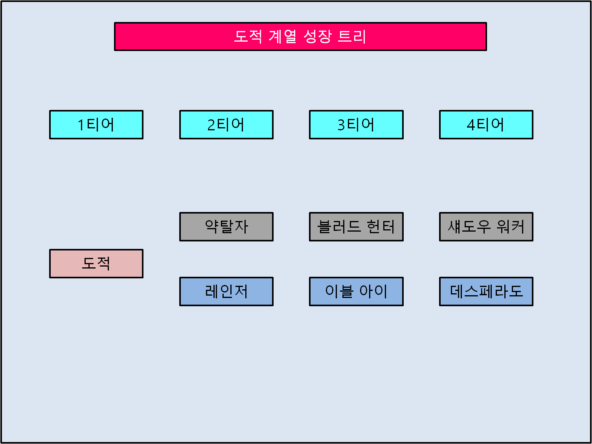

 |  | 도적 클래스 보너스: 물리 공격력이 N% 증가합니다. 티어가 상승하면 추가 보너스를 얻습니다.

 |  | 약탈자 클래스 보너스: 공격속도가 N% 증가합니다.
 |  | 블러드 헌터 클래스 보너스: N% 확률로 적의 물리 공격을 회피합니다.
 |  | 섀도우 워커 클래스 보너스: 스킬 피해량이 N% 증가합니다.

 |  | 레인저 클래스 보너스: 원거리 무기 사용시 물리 공격력이 N% 증가합니다.
 |  | 이블 아이 보너스: 원거리 무기 사용시 공격속도가 N% 증가합니다.
 |  | 데스페라도 클래스 보너스: 방어력을 N% 관통합니다.

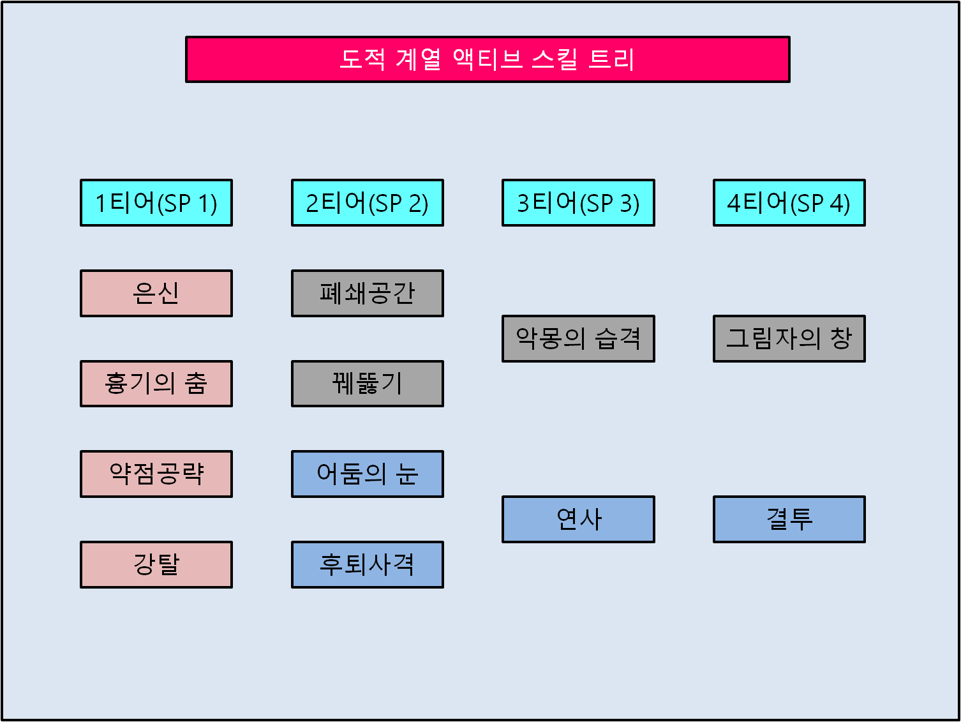
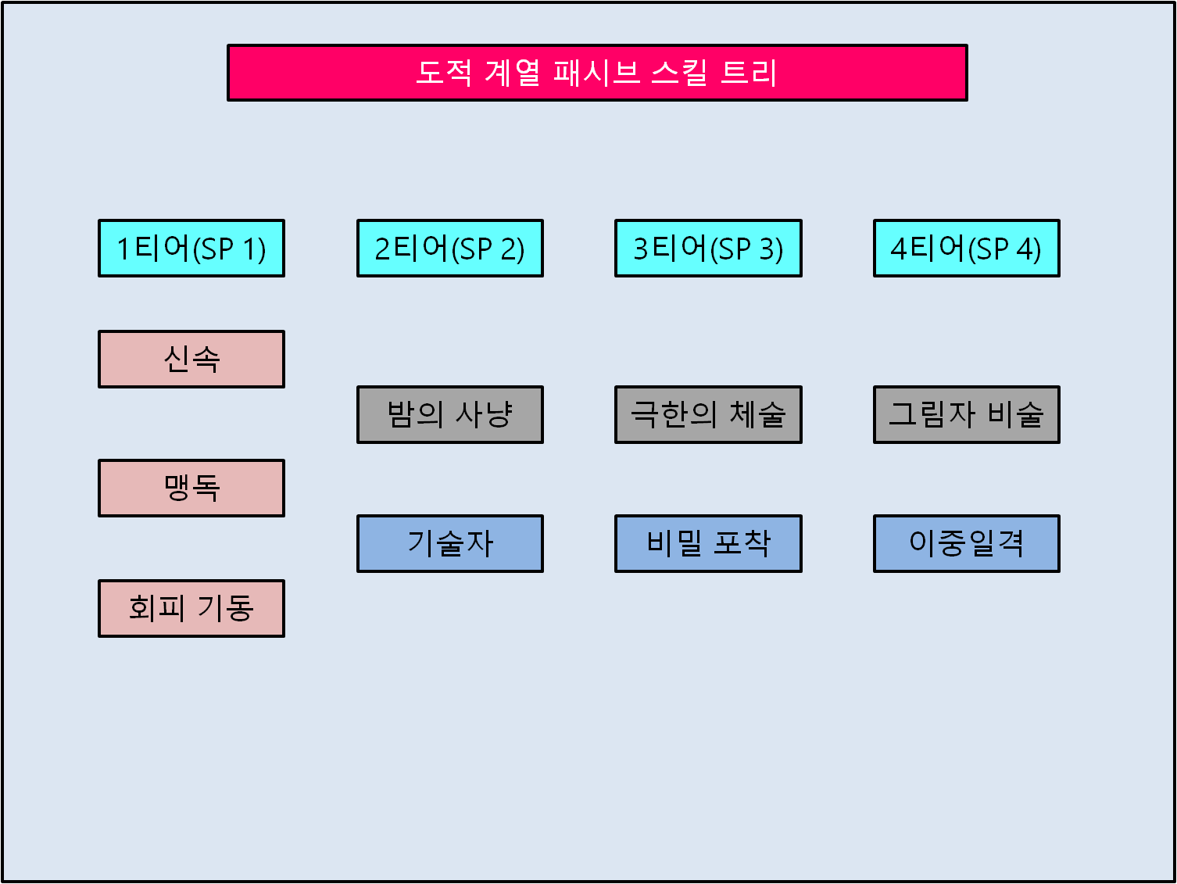

은신(1티어) |  |  | 신속(1티어)
스킬설명: | n초 동안 적에게 모습이 보이지 않게 됩니다. 은신 상태에서는 적 몬스터를 통과할 수 있습니다. |  | 스킬설명: | 비전투 상태에서 이동속도가 n만큼 증가합니다.
 | 은신 상태에서 적을 기본 공격하면 은신이 해지되고, n+물리 공격력의 n%의 추가 물리 피해를 입힙니다. (재사용 대기시간 n초) |  | 기타사항: | 비전투 인식시간 6초, 전투 돌입시 비활성화
기타사항: | 은신 지연시간 1초, 추가 피해는 기본 공격에만 발동하며, 스킬 사용시에는 은신이 해지되며 추가 피해x
 |  |  | 맹독(1티어)
흉기의 춤(1티어) |  |  | 스킬설명: | 기본 공격 및 공격 스킬 사용시 n초 동안 n의 피해를 입힙니다.
스킬설명: | 주변에 암기를 흩뿌려 n+물리 공격력의 n%의 물리 피해를 입힙니다. 시전 중에는 타게팅이 잡히지 않는 무적 상태입니다. |  | 기타사항: | 중독 효과. 계속 공격했을 경우, 중첩되지 않고 지속시간만 초기화
 | 1회 타격(재사용 대기시간 n초)
기타사항: | 시전시간x, 자신으로부터의 유효 범위 n, 범위내의 적 전체 공격 |  | 회피기동(1티어)
 |  |  | 스킬설명: | 적의 기본 공격을 n% 확률로 회피합니다. 회피에 성공하면 다음 기본 공격 및
약점공략(1티어) |  |  |  | 공격 스킬의 피해량이 n% 증가합니다.
스킬설명: | 대상 적에게 연속 공격을 가해 n+물리 공격력의 n%의 물리 피해를 입히고 n초 동안 무장을 해제하여 |  | 기타사항: | 회피 성공시 데미지 무효화.
 | 기본 공격 및 스킬 사용을 봉인합니다. 6회 타격. (재사용 대기시간 n초)
기타사항: | 시전시간 x, 사거리 n, 시전 중 가드 브레이크 및 cc기로 캔슬됨

강탈(1티어)
스킬설명: | 대상 적에게 n+물리 공격력의 n%의 물리 피해를 입히고 n만큼의 골드를 획득합니다. (재사용 대기시간 n초)
기타사항: | 시전시간 0.5초, 사거리 n

폐쇄공간(2티어) |  |  | 밤의 사냥(2티어)
스킬설명: | 분신이 형성되어 3초 동안 대상을 둘러싸고 초당 n+물리 공격력의 n%의 물리 피해를 입힙니다. |  | 스킬설명: | 약탈자 이상의 액티브 및 궁극기 스킬이 은신 상태에서 추가로 강화됩니다.
 | 밤의 사냥 효과를 받으면 대상은 1초 동안 기절합니다. 3회 타격. (재사용 대기시간 n초) |  | 기타사항: | 약탈자 계열 액티브 스킬 참조
기타사항: | 시전시간 x, 포착거리 n, 포착된 대상에게 스킬 시전, 시전중에는 맵에서 사라진 무적 판정

꿰뚫기(2티어)
스킬설명: | 적을 관통하여 n+물리 공격력의 n%의 물리 피해를 입힙니다.
 | 밤의 사냥 효과를 받으면 피해량이 50% 증가합니다. 2회 타격. (재사용 대기시간 n초)
기타사항: | 시전시간 x, 포착거리 n, 포착된 대상에게 스킬 시전, 시전시 대상을 관통하여 이동한 다음, 다시 원위치로 돌아옴.

어둠의 눈(2티어) |  |  | 기술자(2티어)
스킬설명: | 사용시 범위내의 모든 은신을 해제합니다. 은신이 해제된 적들은 n초 동안 기절합니다. (재사용 대기시간 n초) |  | 스킬설명: | 원거리 무기 착용시 스킬 사거리가 n 만큼 증가하고 물리 공격력이 n 증가합니다.
기타사항: | 시전시간 x, 자신으로부터 유효 범위 n |  | 기타사항: | 원거리 무기를 착용했을 때만 활성화

후퇴사격(2티어)
스킬설명 | 뒤로 도약하면서 n+물리 공격력의 n%의 물리 피해를 입힙니다. 도약 중에는 맵에서 사라진 무적 판정입니다.
 | 3회 타격(재사용 대기시간 n초)
기타사항: | 난간 같은 곳으로 점프이동 가능

악몽의 습격(3티어) |  |  | 극한의 체술(3티어)
스킬설명: | 적에게 접근하여 n+물리 공격력의 n%의 물리 피해를 입힙니다. 밤의 사냥 효과를 받으면 고정 피해를 입힙니다. |  | 스킬설명: | 매 공격시마다 공격속도가 n% 증가하고, 적에게 n의 추가 피해를 입힙니다.
 | 1회 타격 (재사용 대기시간 n초) |  |  | (최대 n회 누적됩니다.)
기타사항: | 시전시간 x, 포착거리 n, 포착된 대상에게 스킬 시전, 가드 브레이크 |  | 기타사항: | 기본 공격 및 스킬 사용시 발동

연사(3티어) |  |  | 비밀포착(3티어)
스킬설명: | 3초 동안 정면으로 연속사격을 하여 n+물리 공격력의 n%의 물리 피해를 입힙니다. 15회 타격(재사용 대기시간 n초) |  | 스킬설명: | 기본 공격시 n% 확률로 1초 동안 타게팅이 잡히지 않는 무적 상태가 됩니다.
기타사항: | 시전시간 x, 포착거리 n, 포착된 대상에게 스킬 시전, 가드 브레이크 |  |  | (재사용 대기시간 n초)
 |  |  | 기타사항: | 맵에서 사라지는 무적 판정

그림자의 창(4티어) |  |  | 그림자 비술(4티어)
스킬설명: | 대상에게 돌진하여 n+물리 공격력의 n%의 물리 피해를 입히고, n초 동안 n+물리 공격력의 n%의 방어막을 얻습니다. |  | 스킬설명: | 피격시 n초 동안 은신상태로 전환하고, n%의 능력치를 가진 분신을 생성합니다.
 | 밤의 사냥 효과를 받으면 추가로 1회 더 사용할 수 있습니다. |  |  | 그림자 분신은 n초 동안 유지됩니다.(재사용 대기시간 n초)
기타사항: | 시전시간 0.5초, 포착거리 n, 포착된 대상에게 스킬 시전, 돌진거리 n, 돌진 중 가드 브레이크 및 cc기로 캔슬됨 |  | 기타사항: | 그림자 비술의 은신 또한 밤의 사냥 효과 적용

결투(4티어) |  |  | 이중일격(4티어)
스킬설명: | 최대 n초까지 스킬을 충전할 수 있습니다. 범위내에 적이 접근했을 경우, 스킬을 다시 사용하여 n+물리 공격력의 n%의 |  | 스킬설명: | 기본 공격시 물리 공격력의 n%만큼의 추가 마법 피해를 입힙니다.
 | 물리 피해를 입힙니다. 충전시간 1초마다 최종 피해량이 n% 만큼 증가합니다. (재사용 대기시간 n초) |  | 기타사항: | 물리 공격력 계수를 받는 마법 피해가 평타 공격에만 추가됨.
기타사항: | 포착거리 n, 포착된 대상 전체에게 스킬 시전, 누르고 있다가 떼면 공격 발동. 가드 브레이크

사제
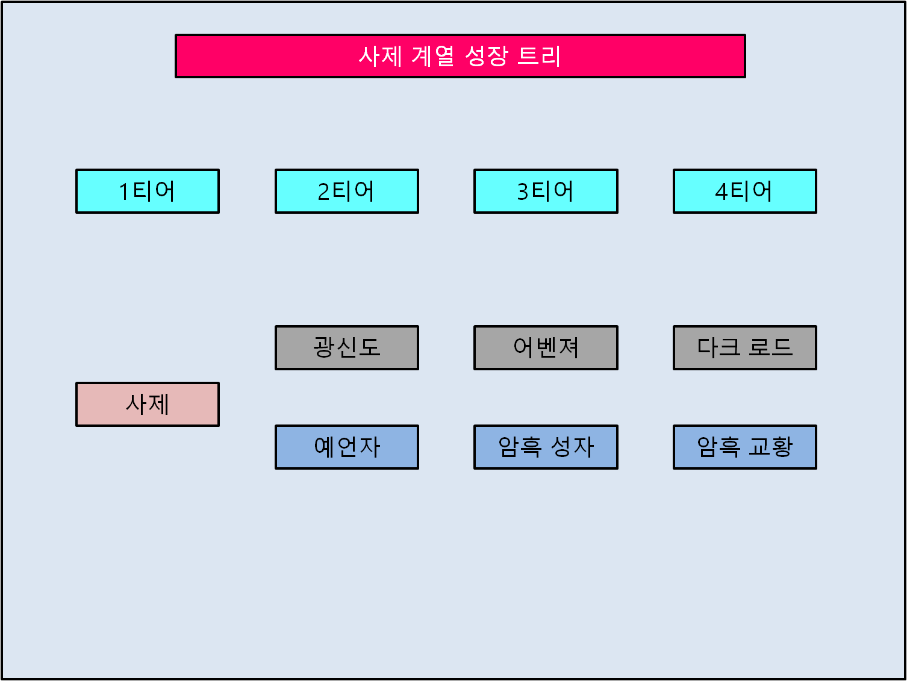

 |  | 사제 클래스 보너스: 모든 방어력이 N% 증가합니다. 티어가 상승하면 추가 보너스를 얻습니다.

 |  | 광신도 클래스 보너스: 최대 체력이 N% 증가합니다.
 |  | 어벤져 클래스 보너스: 스킬 피해량이 N% 증가합니다.
 |  | 다크 로드 클래스 보너스: 받는 피해량이 N% 감소합니다.

 |  | 예언자 클래스 보너스: 최대 마력이 N% 증가합니다.
 |  | 암흑 성자 클래스 보너스: 지팡이 사용시 마법 공격력이 N% 증가합니다.
 |  | 암흑 교황 클래스 보너스: 지팡이 사용시 모든 버프 및 디버프 효과가 N% 강화됩니다.

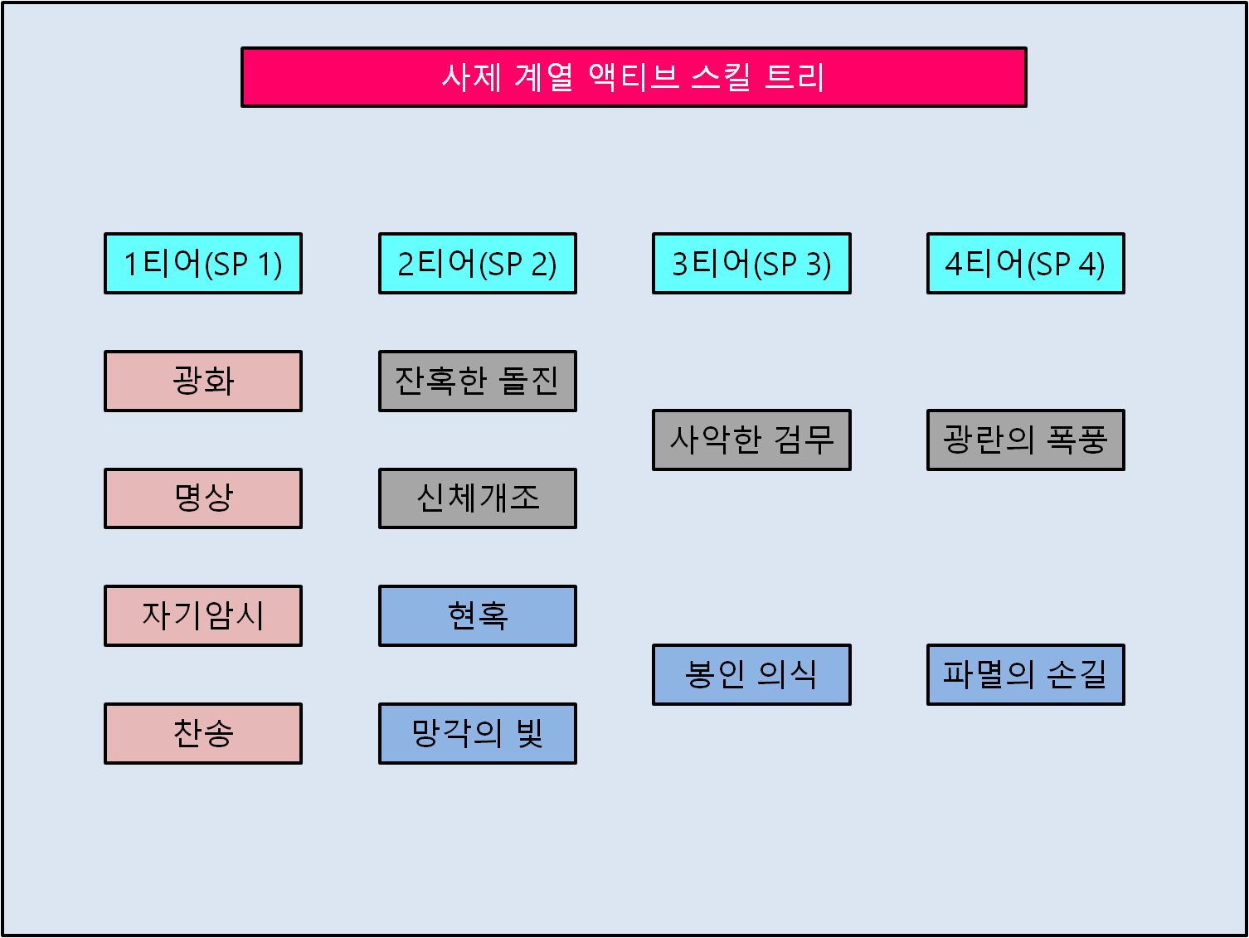
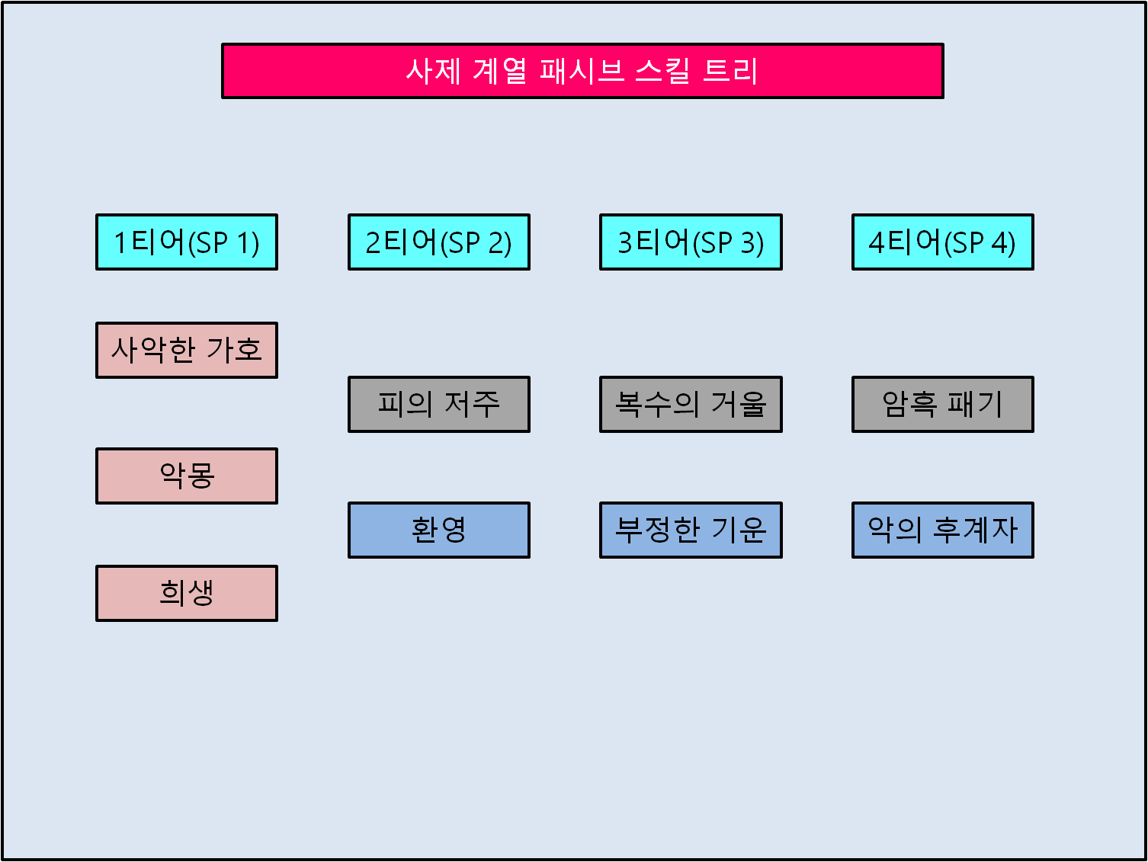

광화(1티어) |  |  | 사악한 가호(1티어)
스킬설명: | n초 동안 모든 피해면역 상태가 되는 대신에 받는 피해량을 누적합니다. 광화가 종료되면 누적된 피해량의 n%의 피해를 입습니다. |  | 스킬설명: | 자신에게 버프 및 적에게 디버프를 사용할 때마다
 | (재사용 대기시간 n초) |  |  | 최대체력 n%의 쉴드를 얻습니다. 보호막은 누적이 가능하며, n초 동안 지속됩니다.
기타사항: | 버프효과, 디스펠 가능 |  | 기타사항: | 최대 누적량 10회

명상(1티어) |  |  | 악몽(1티어)
스킬설명: | 체력을 n% 소모하는 대신, 소모한 체력의 n%의 마력을 회복합니다. 소모되는 체력량보다 현재 체력량이 낮을 경우 시전할 수 없습니다. |  | 스킬설명: | 적에게 디버프를 사용하면 적 최대 체력의 n% 만큼 체력을 회복합니다.
 | (재사용 대기시간 n초) |  | 기타사항: | 없음.
기타사항: | 없음.
 |  |  | 희생(1티어)
자기암시(1티어) |  |  | 스킬설명: | 자신에게 버프 및 적에게 디버프를 사용할 때마다 n% 확률로 희생 스택이 생성.
스킬설명: | n초 동안 모든 공격력이 n%, 모든 방어력이 n%, 공격속도가 n% 증가합니다.(재사용 대기시간 n초) |  |  | 죽음에 이르는 피해를 입었을 경우, 희생 스택을 소모하여
기타사항: | 버프효과, 디스펠 가능 |  |  | 소모한 스택*n의 체력을 가지고 부활합니다.
 |  |  | 기타사항: | 스택량 무제한, 부활시간 2초, 부활중 무적 x
찬송(1티어)
스킬설명: | n초 동안 주변의 모든 적들의 액티브 능력과 기본 공격을 사용 불가능하게 만듭니다.(재사용 대기시간 n초)
기타사항: | 시전시간 x, 자신으로부터의 유효 범위 n

잔혹한 돌진(2티어) |  |  | 피의 저주(2티어)
스킬설명: | 정면으로 돌진하여 경로 내의 적들에게 n+마법 공격력의 n%의 물리 피해를 입힙니다. 3초 이내에 재사용이 가능하며, |  | 스킬설명: | 적이 광신도를 근접 공격하면 n+최대 체력의 n%의 폭발이 일어나 피해를 입습니다.
 | 재사용시 다시 원래 자리로 돌아오면서 경로 내의 적들에게 n+마법 공격력의 n%의 물리 피해를 입힙니다. |  |  | (재사용 대기시간 n초)
 | 재사용시 n의 체력을 소모합니다. 2회 타격. (재사용 대기시간 n초) |  | 기타사항: | 폭발범위 n, 고정 피해
기타사항: | 시전시간 0.75초, 포착거리 n, 포착된 대상에게 스킬 시전, 재사용 이전에 이동 가능, 재사용시 시전한 위치까지 돌진, 가드 브레이크

신체개조(2티어)
스킬설명: | 즉시 n의 체력을 회복하고, n초에 걸쳐 n의 체력을 추가로 회복합니다. 시전시 n% 확률로 개조가 성공하며,
 | 개조 성공시 공격력, 방어력, 체력, 마력 중 하나의 스탯이 n 만큼 증가합니다.
 | 스탯 증가는 중첩이 가능하며, 던전을 탐험하는 동안만 지속됩니다.(재사용 대기시간 n초)
기타사항: | 시전시간 4초, 시전중 가드 브레이크 및 cc기로 캔슬됨

현혹(2티어) |  |  | 환영(2티어)
스킬설명: | 대상 적에게 저주를 걸어 n+마법 공격력의 n%의 마법 피해를 입힙니다. 대상을 현혹으로 처치하면 현혹의 재사용 대기시간이 즉시 |  | 스킬설명: | 예언자가 적을 기본 공격하면 환영이 생성되어
 | 초기화되며, 초기화된 현혹의 피해량이 n만큼 증가합니다. 1회 타격. (재사용 대기시간 n초) |  |  | 마법 공격력의 n%의 추가 마법 피해를 입힙니다.(재사용 대기시간 n초)
기타사항: | 시전시간 1.5초, 대상에게 맞으면 소멸하는 투사체 생성. 투사체 사거리 n, 투사체 속도 n, 시전중 가드 브레이크 및 cc기로 캔슬됨 |  | 기타사항: | 환영은 무적, 추가 피해를 입히고 소멸함.

망각의 빛(2티어)
스킬설명: | 주변 모든 적들은 n초 동안 시야가 최소한으로 축소됩니다.(재사용 대기시간 n초)
기타사항: | 시전시간 2초, 자신으로부터의 유효 범위 n

사악한 검무(3티어) |  |  | 복수의 거울(3티어)
스킬설명: | 어벤져가 적을 공격하여 n+마법 공격력의 n%의 물리 피해를 입히고, 대상을 2초 동안 n% 만큼 둔화시킵니다. |  | 스킬설명: | 어벤져를 공격한 적은 가한 피해량의 n%의 반사 피해를 입습니다.
 | 11회 타격. (재사용 대기시간 n초.) |  | 기타사항: | 기본 공격 및 스킬 공격 모두에 적용
기타사항: | 시전시간 0.75초, 포착거리 n, 포착된 대상에게 스킬 시전, 가드 브레이크 및 cc기로 캔슬됨

봉인 의식(3티어) |  |  | 부정한 기운(3티어)
스킬설명: | 2초의 시전시간 후, 대상에게 n+마법 공격력의 n%의 마법 피해를 입히고, 대상을 2초 동안 기절시킵니다. |  | 스킬설명: | 모든 방어력이 n% 증가하며, 암흑 성자가 공격하는 대상에게 부정한 표식을 남깁니다.
 | 1회 타격. (재사용 대기시간 n초) |  |  | 표식이 새겨진 적을 처치하면 암흑 성자는 n초 동안 n의 체력을 회복합니다.
기타사항: | 시전시간 2초, 대상에게 맞으면 소멸하는 투사체 생성. 투사체 사거리 n, 투사체 속도 n, 시전중 가드 브레이크 및 cc기로 캔슬됨 |  | 기타사항: | 기본 공격 및 스킬 공격시 적에게 표식 남김.

광란의 폭풍(4티어) |  |  | 암흑 패기(4티어)
스킬설명: | 정면으로 돌진하여, 범위내의 모든 적들에게 n+마법 공격력의 n%의 물리 피해를 입히고, n초 동안 기절시킵니다. |  | 스킬설명: | 스킬 피해량이 n% 증가하며, 슈퍼 아머 효과를 보유합니다.
 | 9회 타격. 재사용 대기시간 n초. |  | 기타사항: | 가드 브레이크 면역, 피격모션 무효화
기타사항: | 시전시간 2초, 논타겟 돌진, 돌진거리 n, 시전 중 캔슬 불가, 유효 범위는 돌진이 멈춘 곳으로부터 n

몰락의 손길(4티어) |  |  | 악의 후계자(4티어)
스킬설명: | 금단의 주술로 적을 공격하여 모든 방어력을 무시하는 n+마법 공격력의 n%의 고정 피해를 입히고, n초 동안 기절시킵니다. |  | 스킬설명: | 액티브 스킬을 사용하면 n% 확률로 n초 동안 모든 피해 면역 상태가 됩니다.
 | 1회 타격. 재사용 대기시간 n초. |  |  | (재사용 대기시간 n초)
기타사항: | 시전시간 1.5초, 포착거리 n, 포착된 대상에게 스킬 시전, 시전중 가드 브레이크 및 cc기로 캔슬됨 |  | 기타사항: | 스킬 사용시에만 일정 확률로 발동

공통스킬
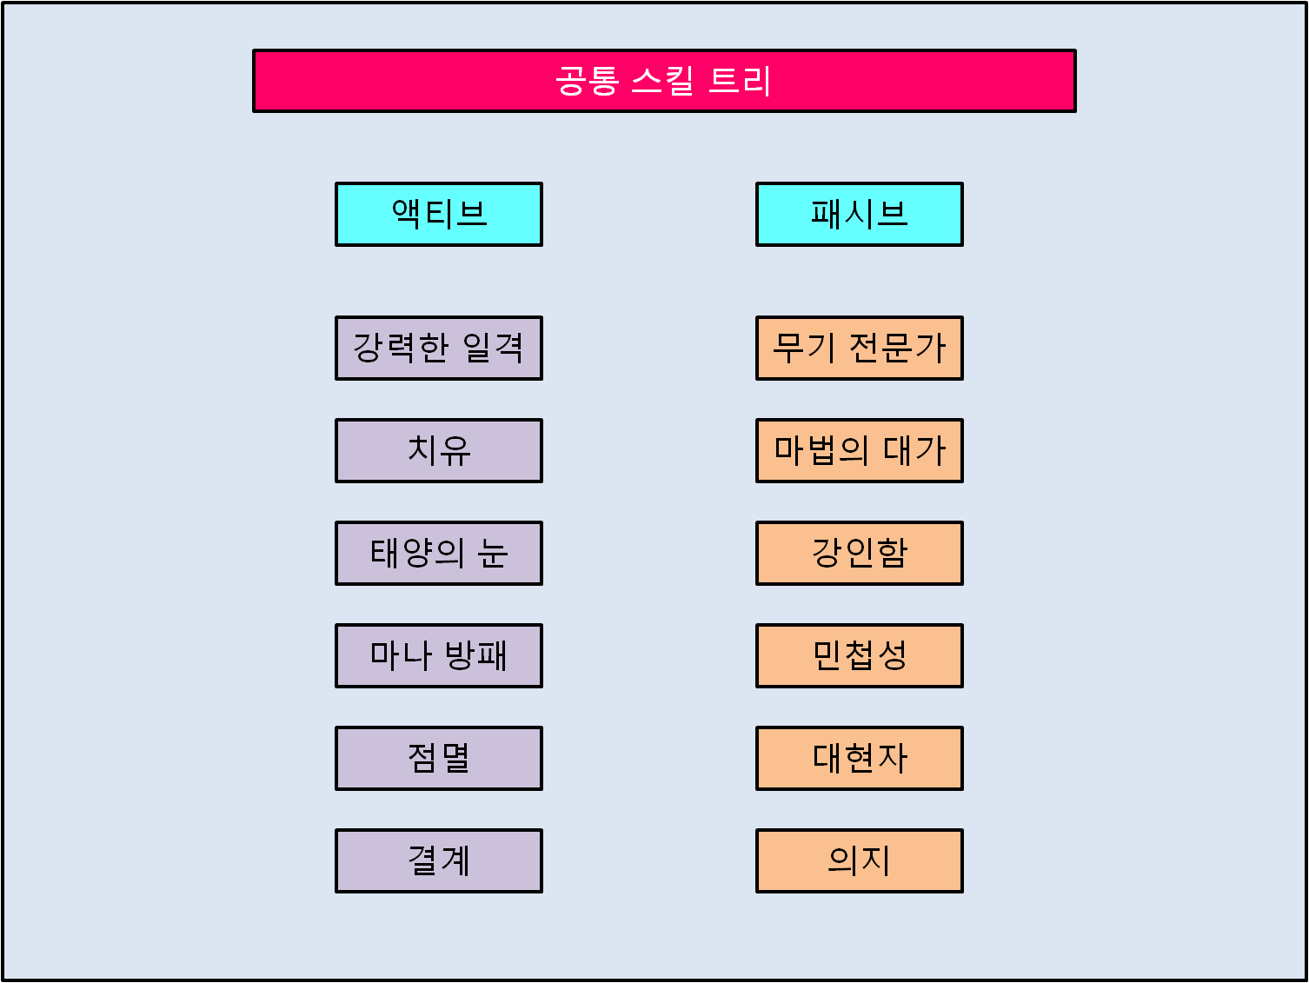

 |  | 공통스킬은 클래스에 상관없이 사용 가능한 스킬입니다.
 |  | 단, 사용한 스킬이 클래스와 적합할 경우, 추가 보너스가 주어집니다.

강력한 일격 |  |  | 무기 전문가
스킬설명: | 5초 이내에 사용하는 다음 기본 공격이나 공격 스킬의 위력을 n% 강화합니다.(재사용 대기시간 n초) |  | 스킬설명: | 물리 공격력이 n% 증가합니다.
보너스: | 마법사 계열 클래스는 추가로 위력이 n% 증가합니다. |  | 보너스: | 전사 계열 클래스는 n% 확률로 적의 물리 방어력을 n 만큼 관통합니다.
기타사항: | 버프 효과, 디스펠 가능, 고정 피해 증폭 가능 |  |  | 도적 계열 클래스는 n% 만큼 공격속도가 증가합니다.
 |  |  | 기타사항: | 없음
치유
스킬설명: | 사용 즉시 n의 체력을 회복합니다. 재사용 대기시간 n초 |  | 마법의 대가
보너스: | 전사 계열 클래스는 추가로 최대 체력의 n%만큼 회복합니다. |  | 스킬설명: 가합니다. | 마법 공격력이 n% 증가합니다.
기타사항: | 시전시간 1초 |  | 보너스: | 마법사 계열 클래스는 n% 만큼 스킬 재사용 대기시간이 감소합니다.
 |  |  |  | 사제 계열 클래스는 n% 만큼 마나 소모량이 감소합니다.
태양의 눈 |  |  | 기타사항: | 없음
스킬설명: | n초 동안 횃불을 키지 않아도 캐릭터가 자동으로 효과를 받습니다. 재사용 대기시간 n초
보너스: | 도적 계열 클래스는 추가로 지속시간이 n초 증가합니다. |  | 강인함
 | 사제 계열 클래스는 추가로 재사용 대기시간이 n초 감소합니다. |  | 스킬설명: | 물리 방어력이 n% 증가합니다.
기타사항: | 은신 감지 가능 |  | 보너스: | 전사 계열 클래스는 n만큼 체력이 증가합니다.
 |  |  | 기타사항: | 없음
마나 방패
스킬설명: | n초 동안 최대 마나의 n%를 소모하여 해당 수치만큼의 쉴드를 생성합니다. 재사용 대기시간 n초. |  | 민첩성
보너스: | 마법사 계열 클래스는 쉴드가 소멸할 때 소모한 마나의 n%를 돌려받습니다. |  | 스킬설명: | 이동속도가 n% 증가합니다.
기타사항: | 마나 쉴드는 캐릭터의 물리 방어력 및 마법 방어력이 적용되지 않음. |  | 보너스: | 도적 계열 클래스는 피격시 n% 확률로 일반 몬스터 및 함정 효과를 회피합니다.
 |  |  | 기타사항: | 도적 패시브 회피기동과 확률 중첩 가능
점멸
스킬설명: | 바라보는 방향으로 짧은 거리를 순간이동합니다. 재사용 대기시간 n초 |  | 대현자
보너스: | 전사 계열 클래스는 시전 중 모든 피해 면역 상태입니다. |  | 스킬설명: | 마법 방어력이 n% 증가합니다.
 | 마법사 계열 클래스는 시전시간이 존재하지 않습니다. |  | 보너스: | 마법사 계열 클래스는 공격시 n% 확률로 대상의 마법 방어력을 n% 감소시키는 디버프 적용
 | 도적 계열 클래스는 이동거리가 증가합니다. |  | 기타사항: | 기본 공격 및 스킬 공격에 모두 발동
 | 사제 계열 클래스는 시전시 n의 체력을 회복합니다.
기타사항: | 시전시간 2초, 시전 중 가드 브레이크 및 cc기로 캔슬됨 |  | 의지
 |  |  | 스킬설명: | 마나 회복속도가 증가합니다.
결계 |  |  | 보너스: | 사제 계열 클래스는 버프 및 디버프 스킬 사용시 효과가 n% 증가합니다.
스킬설명: | 자신 주위에 n초 동안 모든 피해면역을 제공하는 결계를 생성합니다. 재사용 대기시간 n초 |  | 기타사항: | 합연산으로 적용됩니다.
보너스: | 도적 계열 클래스는 소모값이 존재하지 않습니다.
 | 사제 계열 클래스는 시전시간이 존재하지 않습니다.
기타사항: | 시전시간 2초, 시전중 가드 브레이크 및 cc기로 캔슬됨

